汇总
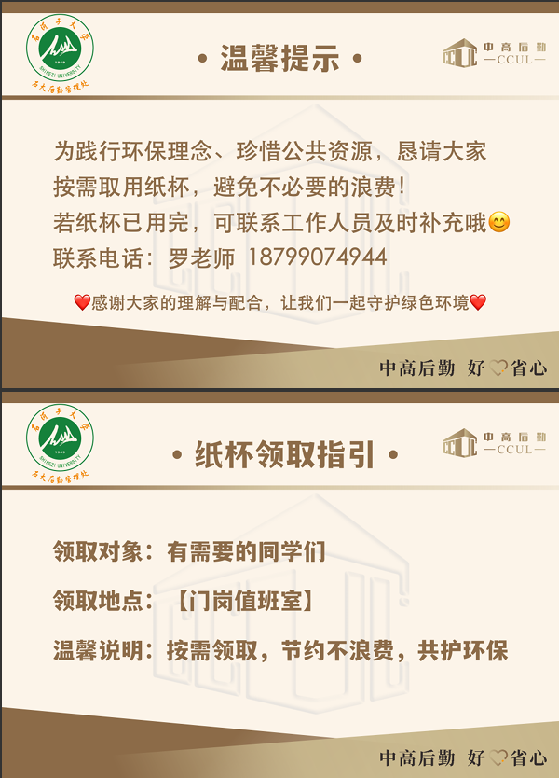
采 购 申 请 单
石河子大学 部门/项目 时间： 2025年11月20日 物资类别 其他物资
序号 | 物品名称 | 品牌 | 规格型号 | 单位 | 含税单价 | 现有库存数量 | 计划采购数量 | 金额 | 备注
1 | 温馨提示牌 |  | A4 | 张 | 2 |  | 100 | 200

合计金额 |  |  |  |  |  |  |  | 200

